Sheet1
副本入口评审流程
 | 准备阶段
 |  | 首先请大家去svn://192.168.199.122/gd/产品原型设计/COMS 获得资源 |  |  |  | （记得更新至最新版）

 |  | 原型使用方法
 |  |  | windows玩家
 |  |  |  | 将上述文件夹更新至最新版本
 |  |  |  | 点击 | 运行原型工具



 |  |  |  | 点击PC预览，即可在浏览器中查看原型

 |  |  | mac玩家
 |  |  |  | 点击 | 运行浏览器

 |  |  |  | 即可在浏览器中查看原型
 | 体验阶段
 |  | 进入原型后
 |  |  | 将左边选项栏直接拉动至偏下部找到副本-详细界面并点击进入

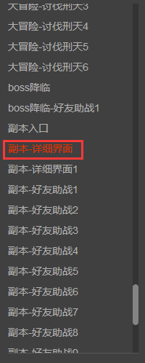

 |  | 体验流程
 |  | 1.点击扫荡按钮
 |  | 2.点击扫荡10次按钮
 |  |  | 有点后续操作。。这个不做提示啦
 |  | 3.点击应战按钮
 |  |  | 定义了一下序号
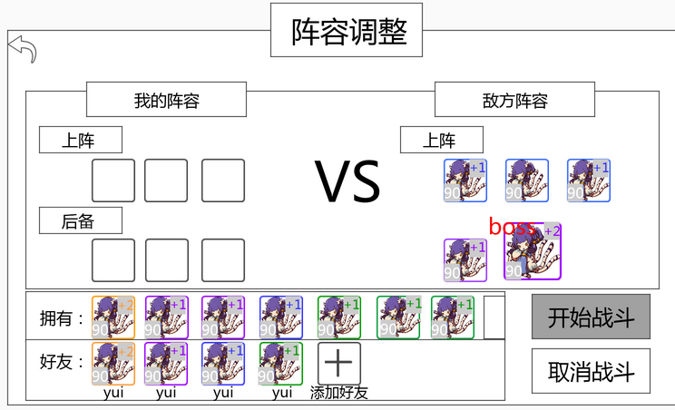

13
14
15
12

16
17
18

1
2
3
4
5
6
7
19

8
9
10
11

 |  |  | 1.点击12号位置

 |  |  | 2.点击9号，（再次点击9号或者12号会发生神奇的事情，点完了记得再点回来。。。）

 |  |  | 3.点击19号

 |  |  | 4.依次点击1,3,6,4,5号位置（想看神奇的事情还可以继续看。。。）

 |  |  | 5.点击2号（点击弹出提示回去。。）

 |  |  | 6.点击13或9号

 |  |  | 7.点击19号

 |  |  | 8.点击18或5号

 |  |  | 9.点击2号

 |  |  | 10.点击19号。。。要是还想再看看就点取消。。。想进副本点确定吧（不过副本内容不在体验范围内哟）

